Ｂ表
Ｂ表
...
 |  |  |  |  |  |  |  |  |  |  |  |  |  |  |  |  |  |  |  |  | 会議出席
 |  |  |  |  |  |  |  |  |  |  |  |  |  |  |  |  |  |  |  |  |  | 有 |  | 無
 |  |  |  |  |  |  |  |  |  |  |  |  |  |  |  |  |  |  |  |  |  | 有 |  | 無
 |  |  |  |  |  |  |  |  |  |  |  |  |  |  |  |  |  |  |  |  |  | 有 |  | 無
...
住 所 |  | 〒
...
住 環 境 |  |  | 戸建 |  | 集合住宅 | （ |  | 階 | エレベーター
緊急時連絡先 |  | 氏 名 |  |  |  |  | 続 柄

◎:本人 □:男性 ○:女性 ■●:死亡
主:主介護者 副:副介護者 ☆:キーパーソン
家族構成図 |  |  |  |  |  | 年金等の種類
 |  |  |  |  |  | 介護保険自己負担割合
 |  |  |  |  |  | 障害等認定
 |  |  |  |  |  | 生活歴（これまでの職業、家庭生活、趣味、習慣など）

 | 独居 | 日中独居 |  |  | 子と同居
 | 高齢者世帯 |  |  | その他
家族の介護力及び特記事項
...
 |  |  |  |  |  |  |  |  |  |  |  | 車椅子 |  |  | その他（ |  |  |  |  |  |  |  |  | ）
 |  |  |  |  |  |  |  |  |  |  |  | 清拭 |  |  | その他（ |  |  |  |  |  |  |  |  | ))
 |  |  |  |  |  |  |  |  |  | 留置カテーテル |  |  |  |  | 排便習慣 |  |  |  | 回/ | （ | 日･ |  | 週 | ）

 |  |  |  |  |  |  |  |  |  |  |  | オムツ |  |  | リハビリパンツ |  |  |  |  | その他（ |  |  |  | ）
...
 |  |  |  |  |  |  |  |  |  |  |  | オムツ |  |  | リハビリパンツ |  |  |  |  | その他（ |  |  |  | ）

 |  |  |  |  |  |  |  |  |  |  |  | 別紙参照 |  |  | ） |  | 一包化 |  | 粉砕 |  | 簡易懸濁法
 |  |  |  |  |  |  |  |  |  |  |  |  |  | 無 |  | 有 |  | 睡眠の状態 |  |  | 良 |  | 不良
 |  |  |  |  |  |  |  |  |  |  | 飲み忘れが多い,処方が守られていない |  |  |  |  |  |  |  |  |  |  | 服薬拒否
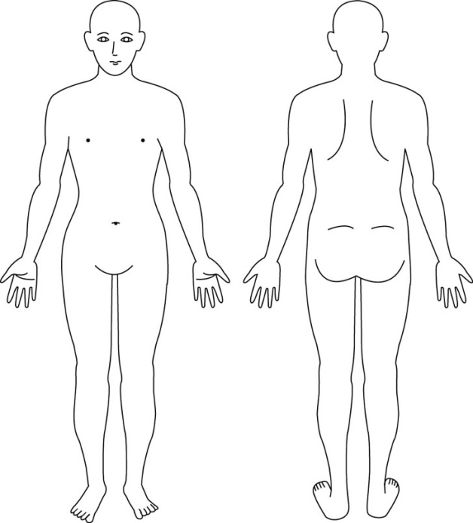
...
 |  |  |  |  |  |  |  |  |  |  |  |  |  |  | ）
 |  |  |  |  |  |  |  |  |  |  |  |  |  |  | ）
...
 |  |  |  |  |  |  |  |  |  | 無 |  |  | 有
...
 |  |  |  |  |  |  |  |  |  | 無 |  |  | 有
 |  |  |  |  |  |  |  |  |  |  |  |  |  | ）
 |  |  |  |  |  |  |  |  |  |  |  |  |  | ） |  |  |  |  | ※麻痺や褥瘡等の位置
 |  |  |  |  |  |  |  |  |  |  |  |  |  |  | → | → |  | 再度確認しても同じ答え）
 |  |  |  |  |  |  |  |  |  |  |  |  | 夜間不眠・不穏 |  |  |  |  |  | 意欲の低下
 |  |  |  |  |  |  |  |  |  |  |  |  | 徘徊 |  |  |  |  |  | その他（ |  |  |  |  | ）
...
 |  |  |  |  |  |  |  |  |  |  |  |  | 気管切開 |  |  |  |  | 胃ろう |  |  | 経鼻栄養
 |  |  |  |  |  |  |  |  |  |  | 尿路ストーマ |  |  |  |  |  |  | 消化管ストーマ
 |  |  |  |  |  |  |  |  |  | 自己注射（ |  |  |  |  | ） |  | その他（ |  |  |  |  |  |  | ）
...

Ｂ表 (修正可能版)
Ｂ表
...
 |  |  |  |  |  |  |  |  |  | 会議出席
 |  |  |  |  |  |  |  |  |  |  | 有 | 無
 |  |  |  |  |  |  |  |  |  |  | 有 | 無
 |  |  |  |  |  |  |  |  |  |  | 有 | 無
...
住 所 |  | 〒
...
住 環 境 |  |  | 戸建 |  | 集合住宅 | （ |  | 階 | エレベーター
緊急時連絡先 |  | 氏 名 |  |  |  |  | 続 柄

◎:本人 □:男性 ○:女性 ■●:死亡
主:主介護者 副:副介護者 ☆:キーパーソン
家族構成図 |  |  |  |  |  | 年金等の種類
 |  |  |  |  |  | 介護保険自己負担割合
 |  |  |  |  |  | 障害等認定
 |  |  |  |  |  | 生活歴（これまでの職業、家庭生活、趣味、習慣など）

 | 独居 | 日中独居 |  |  | 子と同居
 | 高齢者世帯 |  |  | その他
家族の介護力及び特記事項
...

